Catalogue STR
 | Quels sont les acteurs du projet et quels sont leurs livrables par phase ?

 | STR:Structure |  |  |  |  | STR:Structure
 | Fondations | Poteau en acier | Poutre en acier | Ferme en acier |  | Fondations | Poteau en acier | Poutre en acier | Ferme en acier
100 |  |  |  |  |  | Les hypothèses relatives aux fondations sont incluses dans d’autres éléments modélisés tels qu’un élément architectural du plancher ou une masse volumétrique qui contient une couche pour la profondeur de cadrage structural présumée. Ou, éléments schématiques qui ne se distinguent pas par type ou matériau. Profondeur/épaisseur d’assemblage et emplacements encore flexibles | Les hypothèses relatives à l’encadrement structurel sont incluses dans d’autres éléments modélisés, comme un élément architectural du plancher qui contient une couche pour la profondeur de cadrage structurale supposée ou des éléments structuraux schématiques qui ne se distinguent pas par type ou par matériau. Profondeur/épaisseur de l’assemblage ou taille des composants et emplacements encore flexibles | Les hypothèses relatives à l’encadrement structurel sont incluses dans d’autres éléments modélisés, comme un élément architectural du plancher qui contient une couche pour la profondeur de cadrage structurale supposée ou des éléments structuraux schématiques qui ne se distinguent pas par type ou par matériau. Profondeur/épaisseur de l’assemblage ou taille des composants et emplacements encore flexibles | Les hypothèses relatives à l’encadrement structurel sont incluses dans d’autres éléments modélisés, comme un élément architectural du plancher qui contient une couche pour la profondeur de cadrage structurale supposée ou des éléments structuraux schématiques qui ne se distinguent pas par type ou par matériau. Profondeur/épaisseur de l’assemblage ou taille des composants et emplacements encore flexibles
200 | 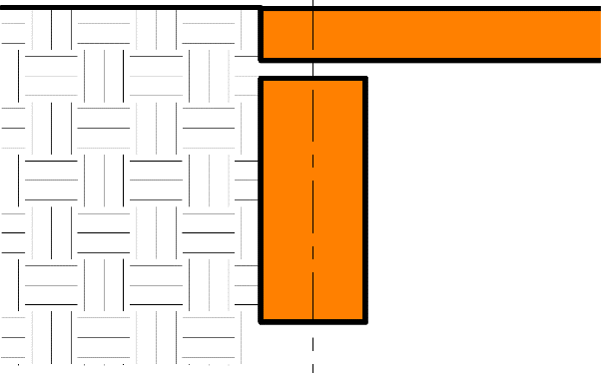 | 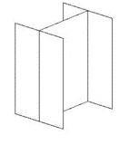 |  | 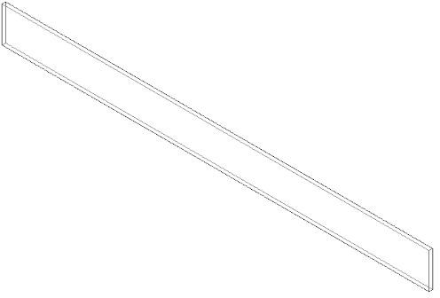 |  | La fondation murale générique est modélisée :Le site est modélisé de façon générique à partir de l’information géotechnique dans le rapport géotechnique. | Éléments modèles à inclure : 1. Plancher aux dimensions approximatives 2. Membres de cadrage de soutien approximatifs • Grilles structurelles définies avec précision | Éléments modèles à inclure : 1. Plancher aux dimensions approximatives 2. Membres de cadrage de soutien approximatifs • Grilles structurelles définies avec précision | Modélisation des éléments pour inclure : • Profondeur approximative
300 | 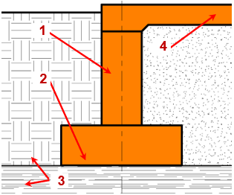 | 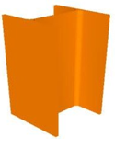 | 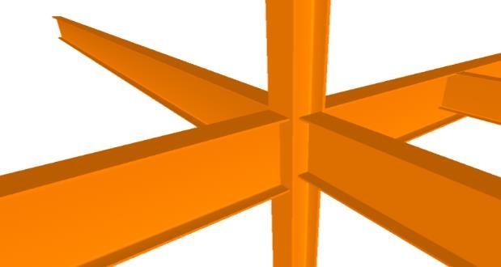 | 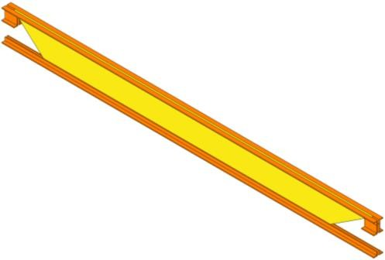 | 'Catalogue STR'!$F$13 | Modélisation des éléments pour inclure : 1) Taille globale et géométrie de l’élément de fondation 2) Surfaces en pente. 3) Dimensions externes des membres 4) L’élévation géotechnique des strates de roulement est modélisée à partir de rapport géotechnique. 5) Zone d’influence portante – modélisée ou hébergé par le logiciel de vérification de modèle | Modélisation des éléments pour inclure : • Tailles spécifiques des principaux éléments structuraux verticaux modélisés par grille structurelle définie avec emplacement et orientation corrects | Modélisation des éléments pour inclure : 1. Tailles spécifiques des principaux éléments structuraux horizontaux modélisés par grille structurelle définie avec orientation, pente et altitude correctes | Modélisation des éléments pour inclure : 1. Taille, profondeur, pente et matériau 2. Espacement et élévations de fin 3. Profondeur de siège de joist
350 | 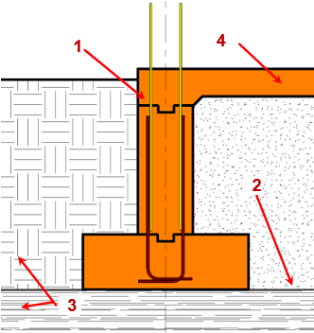 | 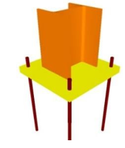 | 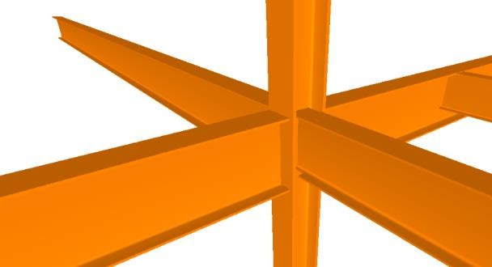 | 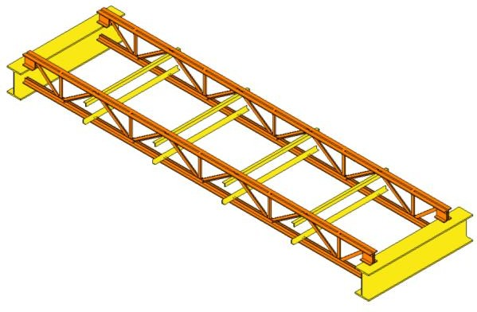 |  | Modélisation des éléments pour inclure : Emplacement des pénétrations des feraillage Verser les joints Chanfrein Retardateur d’humidité Chevilles Tous les renforts exposés tels que les linteaux Joints Les couches géotechniques. | Modélisation des éléments pour inclure : 1.Altitudes réelles et emplacement des connexions des membres 2.Principaux éléments de connexions typiques appliqués à toutes les connexions en acier structurel tels que les plaques de base, les plaques de gusset, les tiges d’ancrage, etc. 3.Tous les membres divers en acier avec la taille correcte, la forme, l’orientation, et le matériel. 4.Tout renforcement de structure en acier tel que les raidisseurs web, pénétrations de manches, etc | Modélisation des éléments pour inclure : 1. Altitudes réelles et emplacement des connexions des membres 2. Principaux éléments de connexions typiques appliqués à toutes les connexions en acier structurel tels que les plaques de base, les plaques de gousset, les tiges d’ancrage, etc. 3. Tous les membres en acier divers ayant la taille, la forme, l’orientation et le matériel appropriés • Tout renforcement de structure en acier tel que les raidisseurs web, pénétrations de manches, etc | Modélisation des éléments à inclure, informations nécessaires à la collaboration entre les échanges commerciaux tels que : 1. Emplacements réels de profil de solives finales avec des points de panneau précis 2. Joïst pontage et accolades latérales. 3. Revêtement de protection contre l’incendie 4. Tout acier divers se rapportant à la 5. Largeur du siège de Joist 6. Détails d’érection pour l’installation 7. Les profils de sections des accords et des membres web sont définis 8. La disposition de joist en coordination avec les attaches de pont en métal serait confirmée • Profondeurs de siège de solives non standard et/ou siège de poutreste en pente
400 | 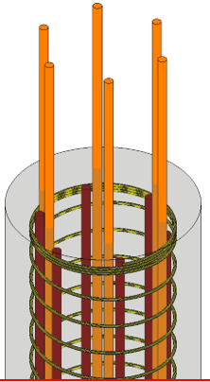 | 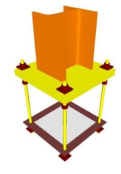 | 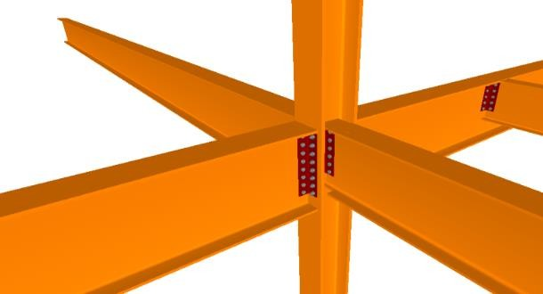 | 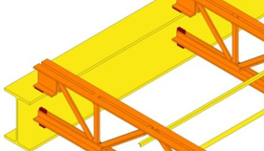 |  |  | Modélisation des éléments pour inclure : 1.Soudures 2.Adaptation des membres 3.Pates de chapeau 4.Lave-linge, noix, etc. 5.Tous les éléments d’assemblage | Modélisation des éléments pour inclure : Soudures Adaptation des membres Plaques pliées, pâtés de casquettes, etc. Boulons, rondelles, écrous, etc. Tous les éléments d’assemblage | Modélisation des éléments pour inclure : 1. Soudures 2. Plaques de connexion 3. Numéro de pièce de fabrication de membre 4. Quantité 5. Espacement 6. Anchorage 7. Matériel nécessaire à une installation appropriée • Identification de marque qui est en corrélation avec la facture de matériel Type de peinture d’atelier si nécessaire
500

